Escala de tiempo SCI-TEMP-CTG
 | POSICIÓN |  | FECHA
Inicio de obras civiles. | 15 | 2021-08-03 | 0
Fin obras civiles. | -15 | 2021-09-30 | 0
Inicio obras mecanicas. | 15 | 2021-12-13 | 0
Inicio obras electricas. | -15 | 2021-12-27 | 0
Fin obras mecánicas. Fin obras eléctricas. | 15 | 2022-01-17 | 0
ESCALA DE TIEMPO PROYECTO S.C.I. TEMP CTG ALGRANEL
 |  | 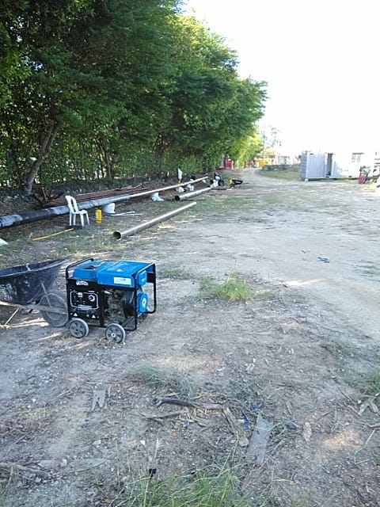

DETALLES DEL PROYECTO
FECHA | HITO
2021-08-03 | Inicio de obras civiles.
2021-09-30 | Fin obras civiles.
2021-12-13 | Inicio obras mecanicas.
2021-12-27 | Inicio obras electricas.
2022-01-17 | Fin obras mecánicas. Fin obras eléctricas.

 | pentiente alquiler frank tan

